A套
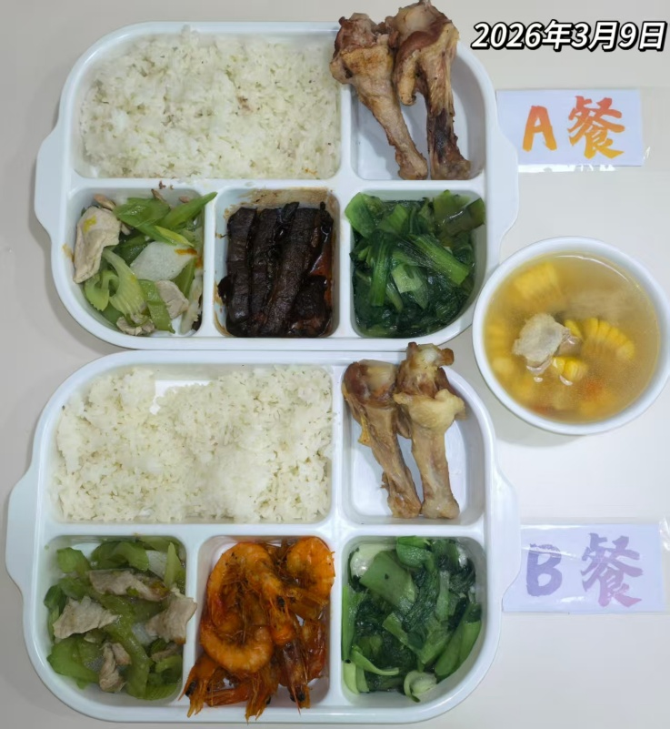
学生套餐A套
3/9-3/13
日期 | 菜单 | 原料 | 重量/克 | 营养成分
周一 | 东坡大肉 | 大肉 | 150 | 热量 1314~1543 kcal 蛋白质 55~67 g 碳水化合物 120~136 g 膳食纤维 8.5~12.5 g
 | 香酥鸭翅根 | 鸭翅根 | 150

 | 西芹山药肉片 | 上浆肉片 | 60
 |  | 西芹 | 20
 |  | 山药 | 60
 | 蒜蓉青菜 | 青菜 | 130
 | 玉米番茄小排汤 | 玉米 | 20
 |  | 小排 | 30
 |  | 番茄 | 5
 | 双色米饭 | 小米 | 40
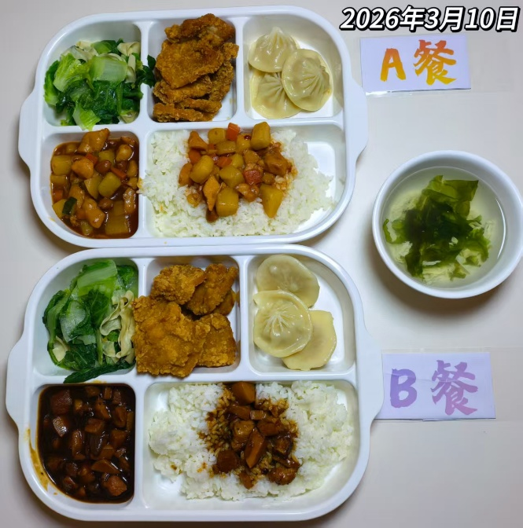
 |  | 大米 | 160
周二 | 宫保鸡丁盖码饭 | 上浆鸡丁 | 120 | 热量 1240~1420 kcal 蛋白质 74~89 g 40~60 g 碳水化合物 133~153 g 膳食纤维 7.5~12 g
 |  | 花生米 | 20
 |  | 黄瓜 | 20
 |  | 胡萝卜 | 10
 |  | 米饭 | 200
 | 茄汁锅包肉 | 锅包肉 | 140
 | 灌汤小笼包 | 灌汤小笼包 | 100
 | 杭白菜豆皮 | 杭白菜 | 120
 |  | 干豆皮 | 20
 | 紫菜鸡蛋汤 | 紫菜 | 30
 |  | 鸡蛋 | 30
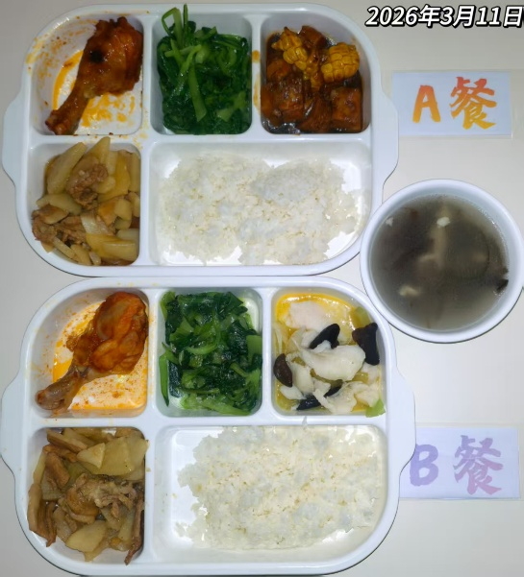
周三 | 玉米烧肉 | 黄玉米 | 40 | 热量 1345~1540 kcal 蛋白质 68~83 g 40~60 g 碳水化合物 116~132 g 膳食纤维 7~11.5 g
 |  | 五花肉 | 120
 | 奥尔良烤鸡腿 | 琵琶腿 | 140
 | 蚝油土豆炒肉片 | 净土豆 | 80
 |  | 肉片 | 40
 | 清炒鸡毛菜 | 鸡毛菜 | 120
 | 海带大骨汤 | 海带 | 20
 |  | 排骨 | 30
 | 玉米饭 | 大米饭 | 160
 |  | 玉米粒 | 40
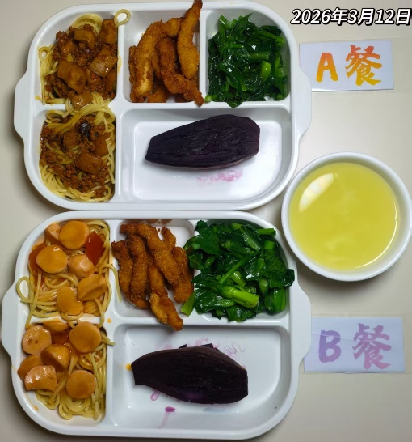
周四 | 菌菇肉酱意面 | 杏鲍菇 | 70 | 热量 1150~1280 kcal 蛋白质 50~62 g 40~60 g 碳水化合物 110~130 g 膳食纤维 11~16 g
 |  | 肉末 | 70
 |  | 洋葱 | 10
 |  | 意面 | 80
 | 椒盐雪花排条 | 雪花排条 | 120
 | 蒸紫薯 | 紫薯 | 100
 | 葱油菜心 | 广东菜心 | 120
 | 奶油玉米糊 | 玉米椮 | 30
 |  | 胡萝卜 | 10
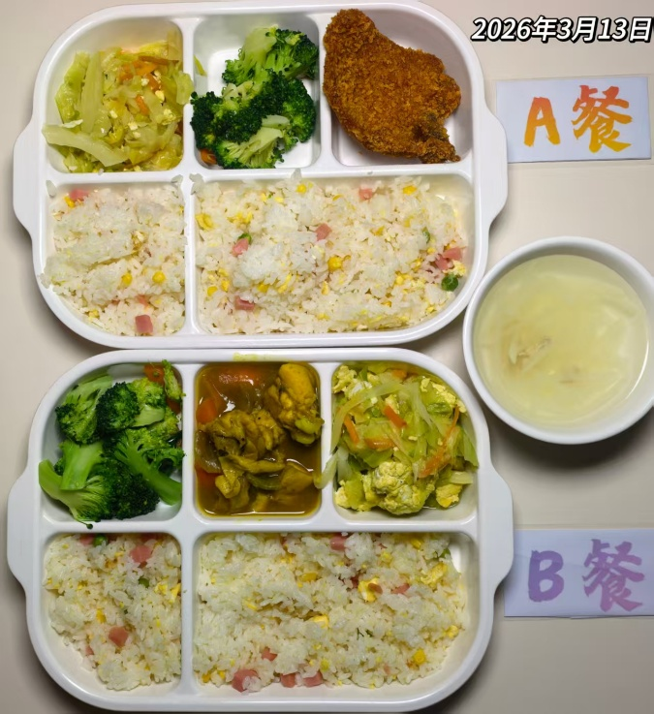
周五 | 红烧大排 | 大排 | 140 | 热量 825~945 kcal 蛋白质 54~66 g 碳水化合物 94~106 g 150~200 g 膳食纤维 6.5~10 g
 | 扬州炒饭 | 方腿 | 40
 |  | 鸡蛋 | 40
 |  | 玉米粒 | 10
 |  | 青豆 | 10
 |  | 大米 | 140
 | 包菜炒蛋 | 包菜 | 100
 |  | 鸡蛋 | 20
 |  | 胡萝卜 | 10
 | 蒜香黄心菜 | 黄心菜 | 120
 | 肉丝冬瓜汤 | 白萝卜 | 20
 |  | 肉丝 | 30

B套
学生套餐B套
3/9-3/13
日期 | 菜单 | 原料 | 重量/克 | 营养成分
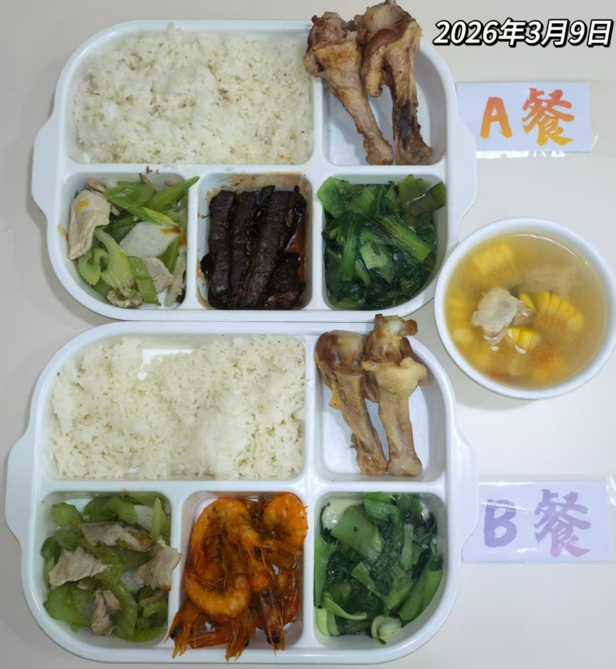
周一 | 咸蛋黄局大虾 | 基围虾 | 150 | 热量 1250~1430 kcal 蛋白质 60~72 g 碳水化合物 125~140 g 膳食纤维 9~13 g
 | 香酥鸭翅根 | 鸭翅根 | 150

 | 西芹山药肉片 | 上浆肉片 | 60
 |  | 西芹 | 20
 |  | 山药 | 60
 | 蒜蓉青菜 | 青菜 | 130
 | 玉米番茄小排汤 | 玉米 | 20
 |  | 小排 | 30
 |  | 番茄 | 5
 | 双色米饭 | 小米 | 40
 |  | 大米 | 160

周二 | 黑椒猪柳盖码饭 | 黑椒猪柳 | 130 | 热量 1350~1500 kcal 蛋白质 70~85 g 碳水化合物 130~150 g 膳食纤维 8~12 g
 |  | 杏鲍菇 | 40
 |  | 洋葱 | 40
 |  | 胡萝卜 | 10
 |  | 米饭 | 200
 | 茄汁锅包肉 | 锅包肉 | 140
 | 灌汤小笼包 | 灌汤小笼包 | 100
 | 杭白菜豆皮 | 杭白菜 | 120
 |  | 干豆皮 | 20
 | 紫菜鸡蛋汤 | 紫菜 | 30
 |  | 鸡蛋 | 30

周三 | 酸汤龙利鱼 | 巴沙鱼块 | 140 | 热量 1320~1480 kcal 蛋白质 65~78 g 碳水化合物 115~130 g 膳食纤维 7.5~11 g
 | 奥尔良烤鸡腿 | 琵琶腿 | 140
 | 蚝油土豆炒肉片 | 净土豆 | 80
 |  | 肉片 | 40
 | 清炒鸡毛菜 | 鸡毛菜 | 120
 | 海带大骨汤 | 海带 | 20
 |  | 排骨 | 30
 | 玉米饭 | 大米饭 | 160
 |  | 玉米粒 | 40

周四 | 意式番茄鱼丸意面 | 番茄 | 50 | 热量 1280~1420 kcal 蛋白质 58~70 g 碳水化合物 130~150 g 膳食纤维 10~14 g
 |  | 鱼丸 | 90
 |  | 意面 | 80
 |  | 洋葱 | 20
 | 椒盐雪花排条 | 雪花排条 | 120
 | 蒸紫薯 | 紫薯 | 100
 | 葱油菜心 | 广东菜心 | 120
 | 奶油玉米糊 | 玉米椮 | 30
 |  | 胡萝卜 | 10
周五 | 咖喱鸡块 | 鸡块 | 120 |  热量 950~1100 kcal 蛋白质 60~72 g 碳水化合物 100~120 g 膳食纤维 7~11 g
 |  | 土豆 | 30
 | 扬州炒饭 | 方腿 | 40
 |  | 鸡蛋 | 40
 |  | 玉米粒 | 10
 |  | 青豆 | 10
 |  | 大米 | 140
 | 包菜炒蛋 | 包菜 | 100
 |  | 鸡蛋 | 20
 |  | 胡萝卜 | 10
 | 蒜香黄心菜 | 黄心菜 | 120
 | 肉丝冬瓜汤 | 白萝卜 | 20
 |  | 肉丝 | 30

